상품제안서
레스쁘리 고급 텀블러세트(슈어 그립 텀블러 600ml + 담요) | 상품코드: S39037

 |  |  |  |  |  |  | 02-713-8555 | www.synergygift.co.kr
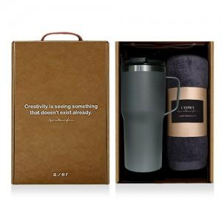

【상세/제작정보】 | <p><span style="font-size: 14pt;">※ 담요 자수인쇄 별도문의</span></p><p><span style="font-size: 14pt;">※ 인디언담요, 체스담요 품절</span></p>

【인쇄/포장옵션】 | 레이저, 스티커 / 포장지포장

【공급단가】 | 수량 | 50~ | 100~ | 500~ | 1,000~ | 2,000~
*VAT별도 | 단가 | 24,310원 | 23,930원 | 23,370원 | 22,440원 | 21,500원

【상품 URL】 | https://www.synergygift.co.kr:443/src/goods_detail.php?gdno=39037

